Pontos de História
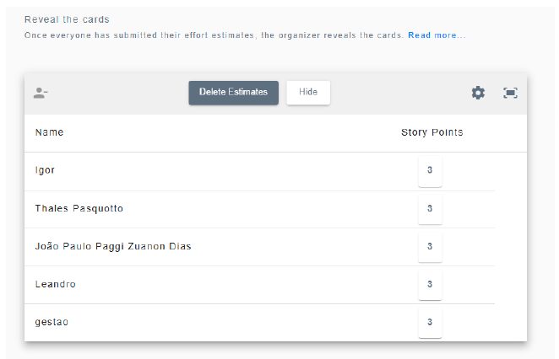
ID | HISTÓRIAS | Prioridade | Pontos de História | Pontos de História | Complexidade | Justificativa
HU1 | Como usuário, quero registrar uma conta com os meus jogos já jogados e manter esse histórico visível | Alta | 3 | 1 a 3 | Simples | Processos que exigem a criação de formulários, inserções em banco e/ou implementação de módulos já existentes
HU2 | Como usuário, quero avaliar jogos com nota e crítica escrita para expressar minha opinião | Alta | 3 | 4 a 6 | Média | Processos que exigem uma autenticação e/ou segurança maior e/ou regras de negócio mais complexas
HU3 | Como usuário, quero montar listas de jogos favoritos para organizar meus gostos | Média | 2 | 7 a 8 | Complexa | Processos que exigem critérios estruturados e diagramação de banco de dados complexa, além de fluxos maiores do usuário e fluxos que devem seguir regras estritas, tanto as validando para evitar bypass pelo usuário
HU4 | Como usuário, quero seguir outros usuários para acompanhar os gostos e opiniões deles | Média | 2
HU5 | Como usuário, quero ver recomendações personalizadas com base nas minhas avaliações | Baixa | 7
HU6 | Como usuário, quero ser recompensado com badges e ser ranqueado com base nas minhas avaliações em cada gênero de jogo | Baixa | 8
HU7 | Como usuário, quero poder acessar a página de compra dos jogos via site | Baixa | 1
HU8 | Como usuário, quero poder ser assinante do site para obter mais benefícios | Média | 5
HU9 | Como empresa, quero poder entrar em contato e anunciar meus jogos e/ou produtos relacionados | Baixa | 1

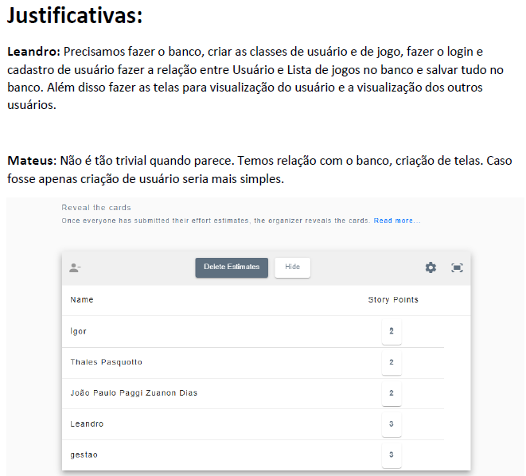
Primeira rodada - HU01 |  |  |  | Segunda rodada - HU01
 |  |  |  | Após segunda rodada, chegamos em consenso

